상품제안서
호작도 까치호랑이 금장책갈피 북마크 | 상품코드: S44012

 |  |  |  |  |  |  | 02-713-8555 | www.synergygift.co.kr
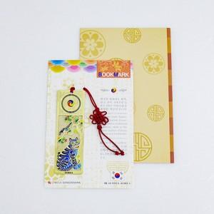

【상세/제작정보】

【인쇄/포장옵션】 | 레이저 / OPP(비닐)

【공급단가】 | 수량 | 100~ | 300~ | 1,000~ | 3,000~ | 10,000~
*VAT별도 | 단가 | 1,690원 | 1,620원 | 1,540원 | 1,510원 | 1,460원

【상품 URL】 | https://www.synergygift.co.kr:443/src/goods_detail.php?gdno=44012

